상품제안서
아멜리앙 원형찬기5p (대) | 상품코드: S38720

 |  |  |  |  |  |  | 02-713-8555 | www.synergygift.co.kr
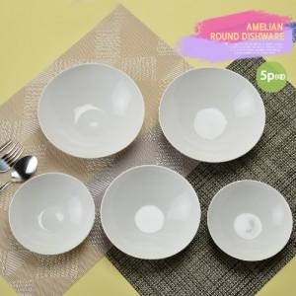

【상세/제작정보】 | <p><span style="font-size: 14pt;">※ 전사인쇄 디자인에 따라 비용 편차 발생 됩니다.</span></p><p><span style="font-size: 14pt;">&nbsp;</span></p><p><span style="font-size: 14pt;">※ 운임비 별도 발생 됩니다.</span></p>

【인쇄/포장옵션】 | 풀칼라 / 포장불가능

【공급단가】 | 수량 | 30~ | 100~ | 300~ | 500~ | 1,000~
*VAT별도 | 단가 | 16,600원 | 15,500원 | 14,900원 | 14,600원 | 14,300원

【상품 URL】 | https://synergygift.co.kr:443/src/goods_detail.php?gdno=38720

